Read me - Instructions
Ce modèle permet de calculer les classements sur la base d'un fichier .csv avec des données de classement par critère, issu d'un outil de vote en ligne
Pour cet example, nous avons utilisé des fichiers issus de l'outil Poll Everywhere
https://pollev.com/home

I. Structure

Ce modèle est structuré en trois couches
a. Feuille de calcul du score pour chaque critère
b. Résumé par groupe de critères (Faisabilité et Importance)
c. Synthèse globale

II. Comment utiliser cet outil

1. Adapter la structure du tableur

1a. Adaptez la feuille de calcul par critère au nombre de vaccins comparés
i. Ajoutez des colonnes dans les plages RESULTATS et DONNEES BRUTES - VOTES pour atteindre le nombre de vaccins que vous comparez (dans l'exemple actuel: huit) et nommez les colonnes additionnelles avec des nombres croissants
ii. Ajoutez des lignes à la plage RESULTATS pour atteindre le nombre de vaccins que vous comparez et nommez les lignes en question avec les noms des vaccins, tels que proposés dans l'application ou l'outil de vote en ligne
Par exemple, si le nom pour le vaccin multivalent contre les Méningites utilisé dans l'application est MenMulti, entrez "MenMulti" - sans quoi l'outil ne fonctionnera pas
iii. Assurez-vous que la formule en D6 est étendue pour couvrir l'intégralité de la plage RESULTATS (dans l'exemple actuel: de D6 à K13)
iv. Assurez-vous que la formule en C6 est étendue à toute la colonne "Score calculé" de la plage RESULTATS
1b. Faites autant de copies de la feuille de calcul critère (dans cet exemple 1. Critère d'importance et 2. Critère de faisabilité) que nécessaire (sur la base du nombre de critères sélectionnés / voulus)
1c. Renommez chaque feuille de calcul critère nouvellement créée X. [Critère], X étant un nombre croissant et [Critère] le nom raccourci du critère

1d. Dans les feuilles de calcul résumé orange, ajoutez le nom des feuilles de calcul critère nouvellement créées (par exemple "3. Mortalité") dans la liagne 2, en les séparant en Faisabilité (dans la feuille de calcul Résumé - Faisabilité) et Importance (dans la feuille de calcul Résumé - Importance). Il est possible que vous deviez ajouter des colonnes à la plage SCORES, auquel cas suivez les instructions décrites dans la feuille de calcul directement.
Vous devez utiliser la même ortographe qu'utilisée pour les noms des feuilles de calcul (copier/coller permet d'éviter les erreurs)
1e. Ajoutez la pondération décidée par le GTCV pour chaque critère à la ligne 6 de chaque feuille de calcul résumé orange
1f. Dans la colonne B, ajoutez les noms des vaccins (créez de nouvelles lignes si nécessaire), tels que proposés dans l'application ou l'outil de vote en ligne ; puis étendez ou copier/collez la formule pour couvrir toutes les cellule (le mieux est de copier et coller la dernière ligne intégralement)
Par exemple, si le nom pour le vaccin multivalent contre les Méningites utilisé dans l'application est MenMulti, entrez "MenMulti" - sans quoi l'outil ne fonctionnera pas

1g. Adaptez la feuille de calcul synthèse verte en ajOutant des lignes pour chaque vaccin, en renseignant le nom correct de chque vaccin et en étandant la formule colonne par colonne

2. Insérer les données brutes issues de l'outil de vote en ligne | Figure 1 - Entrées de données correctes
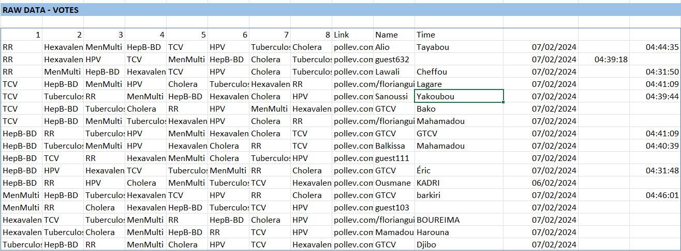
2a. Téléchargez le fichier .csv de l'outil de vote en ligne pour une question / un critère spécifique
2b. Copiez et collez la donnée issue du fichier .csv dans la feuille de calcul critère correspondante, dans la plage DONNEES BRUTES, qui débute en cellule C19
2c. Transformez les données de texte en colonne en allant dans le menu DONNEES, puis "Convertir"
2d. Suivez les instructions de l'assistant de conversion, en séléctionnant le séparateur correct (par exemple si vos données sont séparées par ";", entrez ";")
2e. Vos données devraient maintenant être affichées correctement, avec un seul vaccin par colonne 1, 2, 3, etc. (voire la figure 1 à droite)

3. Nettoyage des données

Au cours du processus, vous pouvez encontrer les problèmes suivants
3a. Les données dépasses de la zone bleue
Ceci peut être dû si des participants ont ajouté un prénom ou un nom trop long et si vous avez sélectionné [Espace] comme séparateur de données (à l'étape 2d) -> vous pouvez corriger les données manuellement mais cela ne devrait de toute façon pas être un problème pour les calculs. Il est aussi possible que la plage ait été mal préparée (étape 1a), par exemple en ayant 9 colonne mais 10 vaccins. Dans ce cas, vous devez adapter la plage comme décrit dans l'étape 1a.
3b. Plusieurs vaccins sont listés dans la même cellule
Cela signifie que vous avez sélectionné le mauvais séparateur lors de l'étape 2d. Recommencez en sélectionnant le séparateur correct, c'est à dire le caractère qui sépare vos colonnes (le plus souvent ";" ou "," ou [Espace])
3c. Certains vaccins ont un score calculé de ZERO
Cela signifie qu'il y a une incohérence entre le nom du vaccin dans la plage RESULTATS et son nom dans la plage DONNEES BRUTES (issue de l'outil de vote). Dans ce cas, il faut corriger manuellement, par exemple en remplaçant "HepB BD" par "HebB-BD"
3d. D'autres erreures peuvent être: des données manquantes (suppression accidentelle du contenu d'une cellule ou existence d'une ligne vide), des colonnes trop nombres par rapport au nombre de vaccins, etc.

Note: pour les erreurs 3b et 3c, vous devriez voir un FALSE ou FAUX en rouge apparaître en bas de la plage RESULTAT

Une fois que les données sont correctes
3e. Assurez vous que seuls les participants requis ont soumis leur vote, en vérifiant le nom de chaque participant et en supprimant les votes non voulus (par exemple les votes test, les votes des membres observateurs du GTCV). Vous pouvez le faire en supprimant la ligne complète à chaque fois. Une bonne pratique est de demandé aux membres principaux du GTCV d'ajouter "GTCV" à leur nom pour les identifier plus facilement.
3f. Il se peut que certains participants soient identifiés avec le nom "invité" ou "guest" suivi d'un numéro (par exemple Guest 354). Dans ce cas, il faut identifier qui a soumis ce vote et le conserver ou le supprimer en fonction. Vous pouvez aussi aider ce participant à changer son nom dans l'application choisie (ex PollEv) pour que ce problème ne se répète pas.

III. Interpréter et utiliser les données

Parce que l'outil est conçu pour collecter les classements des participants, les scores sont calculés sur la base des Classements. En conséquence, PLUS LE SCORE EST BAS, PLUS LE VACCIN EST BIEN CLASSE pour chaque critère
Exemple: si un vaccin a un score moyen de 2.0, cela signifie qu'en moyenne il a été classé 2ème parmi tous les vaccins, ce qui est meilleur que, par exemple, un vaccin avec un score de 5.2

Les données de chaque critère peuvent être utilisées pour montrer le classement des vaccins pour chaque critère pendant l'atelier #2 du processus OPS-INV. Idéalement, il est mieux de classer les résultats par ordre décroissant pour s'assurer que les vaccins avec les classements les plus élevés (les plus proches de 1) sont en haut

Pour des raisons de clarté, nous suggérons l'utilisation des "CLASSEMENTS RELATIFS" pour les résumés, parce que l'intelligence humaine comprend plus facilement des classements relatifs et entiers que des classements moyens avec des décimales

Les données issues de la feuille verte Synthèse globale peuvent être utilisées dans la matrice de décision des priorité de vaccin (document 2.3 Présentation pour l’Atelier #2)

